Спецификация
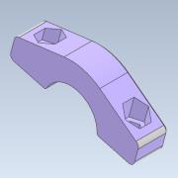
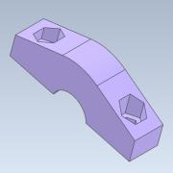
Номер | Обозначение | Миниатюры | Структура спецификации | Единичная величина | КОЛ. | Инвентарный номер | Описание | ИЗМ.
1 | Скобка 1 |  | Обычная | 1 | 1
2 | Скобка 2 |  | Обычная | 1 | 1
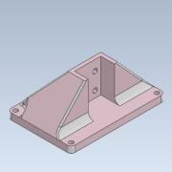
3 | Фланец |  | Обычная | 1 | 1
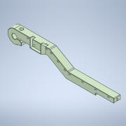
4 | Луч |  | Обычная | 1 | 1
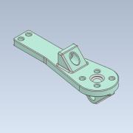
5 | Ложечка |  | Обычная | 1 | 1
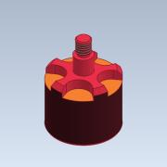
6 | Моторчик |  | Обычная | 1 | 1
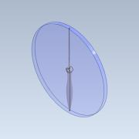
7 | Провеллер |  | Обычная | 1 | 1
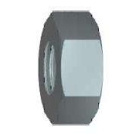
8 | Гайка M4-6H ГОСТ 15524-70 |  | Приобретенная | 1 | 7 |  | Гайки шестигранные высокие класса точности А

9 | Винт M4-6gx20 ГОСТ 11738-84 |  | Приобретенная | 1 | 2 |  | ВИНТЫ С ЦИЛИНДРИЧЕСКОЙ ГОЛОВКОЙ И ШЕСТИГРАННЫМ УГЛУБЛЕНИЕМ ПОД КЛЮЧ КЛАССА ТОЧНОСТИ А
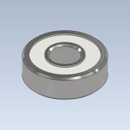
10 | Подшипник |  | Обычная | 1 | 2
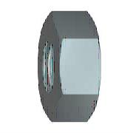
11 | Гайка M6-6H ГОСТ 5915-70(1) |  | Приобретенная | 1 | 8 |  | Гайки шестигранные класса точности B удалены и заменены на гайки ГОСТ ISO 4032-2014 и гайки ГОСТ ISO 8673-2014
12 | Винт M6-6gx50 ГОСТ 11738-84 |  | Приобретенная | 1 | 2 |  | ВИНТЫ С ЦИЛИНДРИЧЕСКОЙ ГОЛОВКОЙ И ШЕСТИГРАННЫМ УГЛУБЛЕНИЕМ ПОД КЛЮЧ КЛАССА ТОЧНОСТИ А

13 | Шайба 6 ГОСТ 11371-78 |  | Приобретенная | 1 | 4 |  | ШАЙБЫ
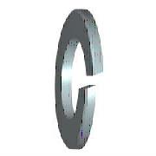
14 | Шайба 6Л ГОСТ 6402-78 |  | Приобретенная | 1 | 4 |  | Шайбы пружинные
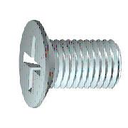
15 | Винт 2.M6-6gx30 ГОСТ 17475-80 |  | Приобретенная | 1 | 4 |  | ВИНТЫ С ПОТАЙНОЙ ГОЛОВКОЙ КЛАССОВ ТОЧНОСТИ А И В
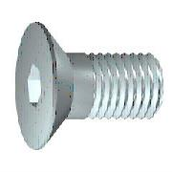
16 | ISO 10642 - M3x12 |  | Приобретенная | 1 | 2 |  | Винты с потайной головкой с шестигранным углублением
17 | ISO 10642 - M3x8 |  | Приобретенная | 1 | 4 |  | Винты с потайной головкой с шестигранным углублением
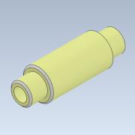
18 | Вал насадка 1 |  | Обычная | 1 | 1
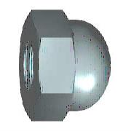
19 | Гайка M4-6H ГОСТ 11860-85 |  | Приобретенная | 1 | 1 |  | ГАЙКИ КОЛПАЧКОВЫЕ КЛАССА ТОЧНОСТИ А
20 | Шайба A 4 ГОСТ 6958-78 |  | Приобретенная | 1 | 2 |  | ШАЙБЫ УВЕЛИЧЕННЫЕ КЛАССЫ ТОЧНОСТИ А И С
21 | Гайка M4-6H ГОСТ 5916-70 |  | Приобретенная | 1 | 10 |  | Гайки стопорные шестигранные класса точности B удалены и заменены на ГОСТ ISO 4035-2014, ГОСТ ISO 4036-2014 и ГОСТ ISO 8675-2014.
22 | Винт M4-6gx25 ГОСТ 11738-84 |  | Приобретенная | 1 | 3 |  | ВИНТЫ С ЦИЛИНДРИЧЕСКОЙ ГОЛОВКОЙ И ШЕСТИГРАННЫМ УГЛУБЛЕНИЕМ ПОД КЛЮЧ КЛАССА ТОЧНОСТИ А
23 | Винт M6-6gx30 ГОСТ 11738-84 |  | Приобретенная | 1 | 2 |  | ВИНТЫ С ЦИЛИНДРИЧЕСКОЙ ГОЛОВКОЙ И ШЕСТИГРАННЫМ УГЛУБЛЕНИЕМ ПОД КЛЮЧ КЛАССА ТОЧНОСТИ А
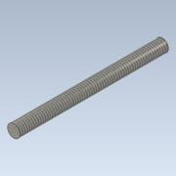
24 | Вал стержень |  | Обычная | 1 | 1
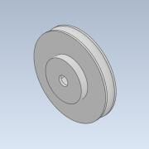
25 | Блок |  | Обычная | 1 | 1
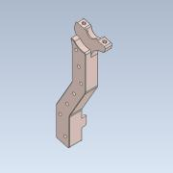
26 | Ножка левая верх |  | Обычная | 1 | 1
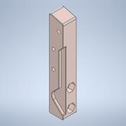
27 | Ножка левая низ |  | Обычная | 1 | 1
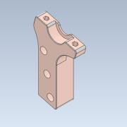
28 | Ножка правая верх |  | Обычная | 1 | 1
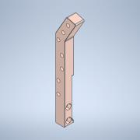
29 | Ножка правая низ |  | Обычная | 1 | 1
30 | Винт M4-6gx30 ГОСТ 11738-84 |  | Приобретенная | 1 | 10 |  | ВИНТЫ С ЦИЛИНДРИЧЕСКОЙ ГОЛОВКОЙ И ШЕСТИГРАННЫМ УГЛУБЛЕНИЕМ ПОД КЛЮЧ КЛАССА ТОЧНОСТИ А
31 | Винт M3-6gx8 ГОСТ 11738-84 |  | Приобретенная | 1 | 1 |  | ВИНТЫ С ЦИЛИНДРИЧЕСКОЙ ГОЛОВКОЙ И ШЕСТИГРАННЫМ УГЛУБЛЕНИЕМ ПОД КЛЮЧ КЛАССА ТОЧНОСТИ А
32 | Винт M4-6gx40 ГОСТ 1491-80 | 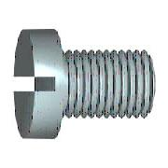 | Приобретенная | 1 | 1 |  | ВИНТЫ С ЦИЛИНДРИЧЕСКОЙ ГОЛОВКОЙ КЛАССОВ ТОЧНОСТИ А И В

